exercício 1
fazer a curva ABC

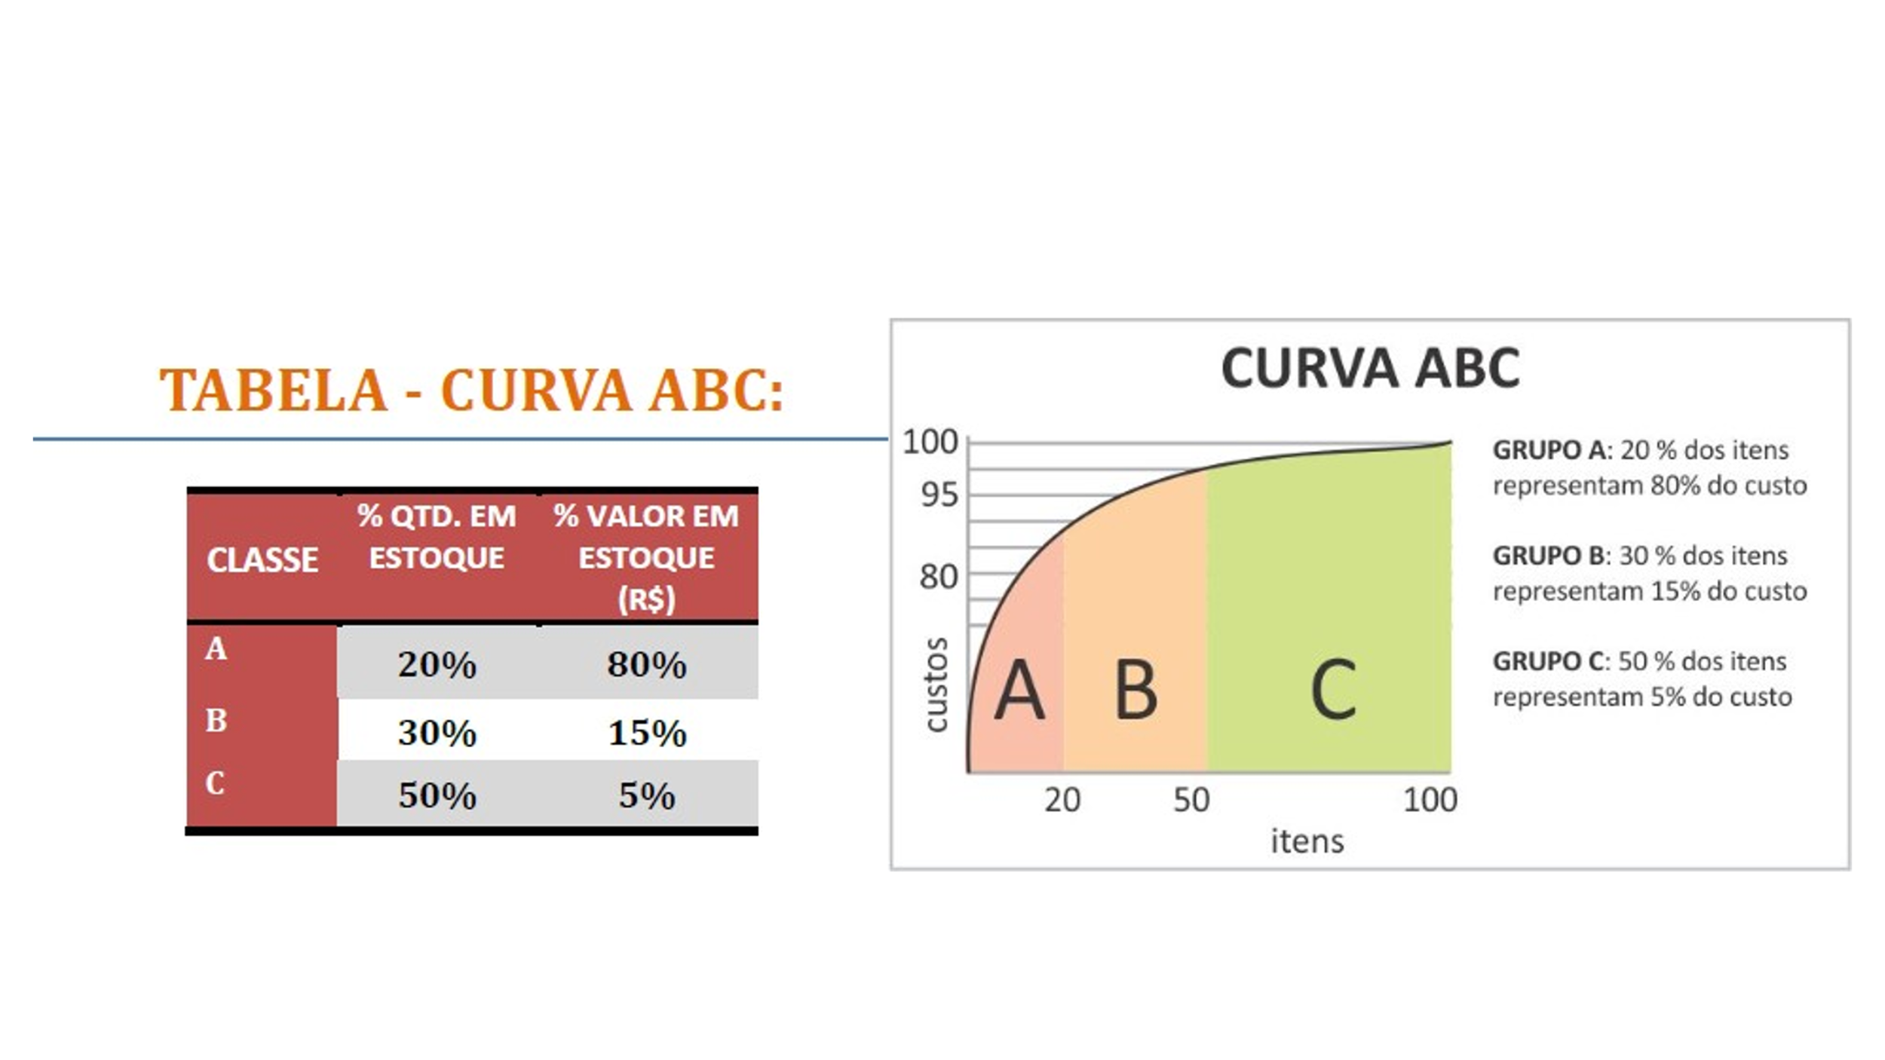
Item | Esporte | Quantidade | Valor Unitário
Meião de Futebol A | Futebol | 100.71 | 18
Bola de Vôlei | Vôlei | 100.37 | 96
Bola de basquete | Basquete | 93.70 | 72
Tênis inf | Corrida | 89.43 | 96
Camiseta 4 | Futebol | 85.09 | 180
Tênis F | Corrida | 83.44 | 180
Coqueteleira | Corrida | 77.80 | 36
Touca de natação I | Natação | 77.76 | 36
Luva 1 | MMA | 70.77 | 84
Meião de Futebol N | Futebol | 70.70 | 24
BCAA M | Musculação | 67.67 | 96
Camiseta 2 | Corrida | 66.40 | 84
Bola de futebol americano | Futebol americano | 65.39 | 72
Tênis A | Corrida | 62.04 | 180
BCAA F | Musculação | 59.33 | 96
Short | Musculação | 55.36 | 72
Whay Protein | Musculação | 49.06 | 72
Tênis | Corrida | 48.36 | 420
Chuteira de campo | Futebol | 47.70 | 216
Camiseta 8 | Futebol | 46.97 | 180
Touca de natação C | Natação | 45.39 | 18
Anilhas 10kg | Musculação | 40.71 | 48
Camiseta 1 | Corrida | 38.76 | 72
Camiseta B | Futebol americano | 38.16 | 252
Luva 2 | MMA | 36.79 | 72
Agasalho | MMA | 35.47 | 336
Prancha de Surf | Surf | 34.40 | 600
Camiseta 7 | Futebol | 33.74 | 216
Camiseta 3 | Futebol | 33.74 | 216
Sunga 2 | Natação | 33.19 | 24
Camiseta C | Futebol Americano | 28.50 | 300
Camiseta 5 | Futebol | 27.40 | 120
Tênis de Corrida | Corrida | 25.39 | 300
Camiseta A | Futebol americano | 23.81 | 276
Camiseta 6 | Futebol | 23.41 | 120
Luva de goleiro | Futebol | 23.04 | 60
Tênis N | Skate | 22.71 | 180
Sunga 3 | Natação | 22.53 | 36
Sunga 1 | Natação | 19.84 | 18
Maltadextrina | Musculação | 19.73 | 12
Bola de Futebol | Futebol | 14.39 | 96
0 | TOTAL | 2,039.14 | 0

